界面&功能
寻珍秘境界面

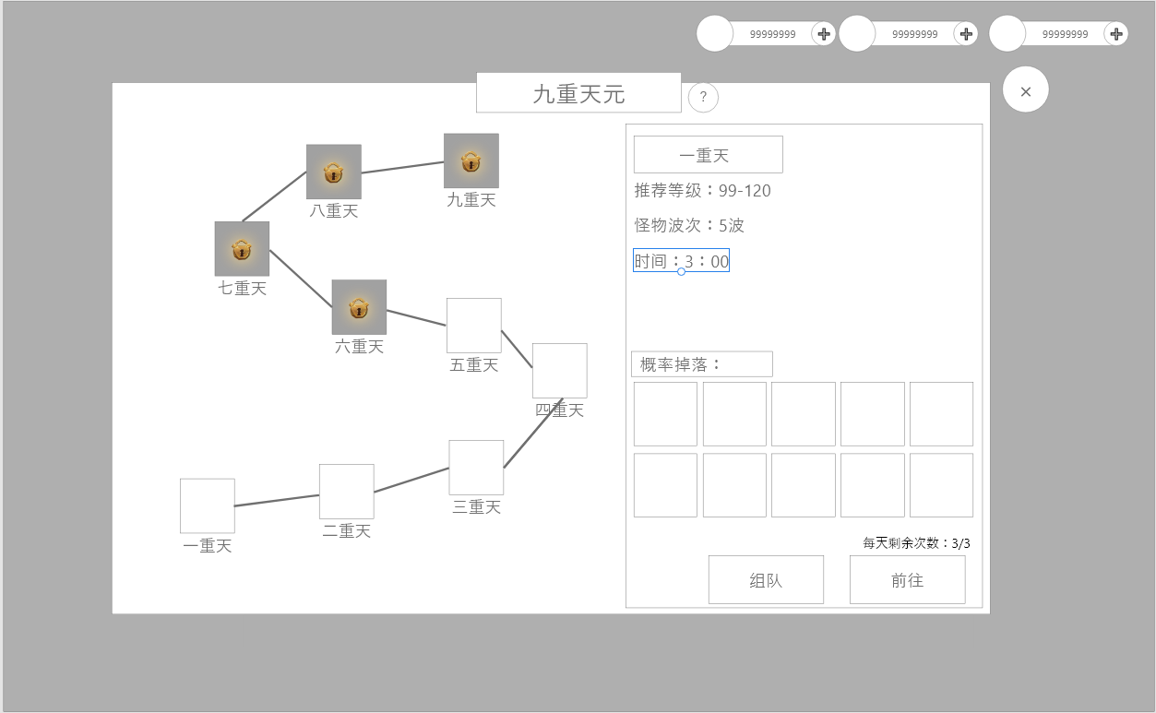
2
1
 | 功能入口 |  |  | 美术需求 |  |  | 功能规则
 | 主界面点击图标打开
 | 主界面

3

 |  | 1 | 功能标题 |  | 1 | 主界面
 |  |  | ▶ | 包含帮助按钮，点击显示帮助弹窗 |  | ▶ | 主界面点击图标打开，点击关闭按钮关闭。
 |  | 2 | 关卡选择 |  | 2 | 关卡选择
 |  |  | ▶ | 有选中，锁定，普通状态 |  | ▶ | 功能解锁时默认只解锁第一关
 |  | 3 | 详情信息 |  |  | ▶ | 开启下一关的条件为上一关在指定时间内击败所有波次怪物
 |  |  | ▶ | 选中关卡名称 | 3 | 战斗规则
6
 |  |  | ▶ | 推荐等级 |  | ▶ | 进入战斗后，玩家与队友进入同一副本
 |  |  | ▶ | 怪物波次 |  | ▶ | 怪物以波次的形式刷新，清除当前波次所有怪物后才会刷新下一波次
 |  |  | ▶ | 上限时间 |  | ▶ | 奖励分为两种方式，击败怪物获取时获得和完成所有波次后通关奖励
 |  | 4 | 组队按钮 |  |  |  | ▶ | 击败怪物：道具将掉落在地上，由拾取的玩家获得对应奖励
 |  | 5 | 开始按钮 |  |  |  | ▶ | 通关奖励：将发放给所有参与的玩家
 |  | 6 | 奖励预览按钮 |  |  | ▶ | 时间结束后若未击败所有怪物，则会立即清除怪物并且不会刷新新的波次，玩家可在副本中最多停留30秒
4
5
 |  |  | ▶ | 礼包ICON，动态光环 | 4 | 进入副本按钮
 |  |  |  |  |  | ▶ | 次数不足时提示：今日次数已用完，
 |  |  |  |  |  | ▶ | 没有队伍时点击提示：您还没有队伍。
 |  |  |  |  |  | ▶ | 队员点击进入时提示：您不是队长，请等待队长选择。
 |  |  |  |  |  | ▶ | 队员等级不足时，队长界面提示：队员不满足条件。
 |  |  |  |  |  | ▶ | 队伍不满员时，队长提示：队伍人数不足。
 |  |  |  |  |  | ▶ | 队员没有次数时，也可进入副本，但是没有副本奖励。
 |  |  |  |  |  | ▶ | 首领死亡后，游戏界面出现一行倒计时提醒，：距离副本关闭剩余30秒。结束后强制关闭副本
 |  |  |  |  |  |  | 有次数的队员弹出结算界面，没有次数的队员不弹。
 |  |  |  |  |  | ▶ | 队长点击按钮后，队员界面弹出界面提醒，选择确认，进入副本，选择取消，关闭弹窗。30秒未选择自动取消。
 |  |  |  |  |  |  | 队员点击取消时，队长界面弹出tips：队员取消进入，请重新选择开始。
 |  |  |  |  |  | ▶ | 队长点击进入按钮后，弹出等待弹窗，等待队员全部确认后进入副本，点击取消，则中断进入副本请求
 |  |  |  |  |  | ▶ | 玩家点击取消按钮后，队长的等待弹窗同时关闭，队长点击取消时，玩家弹窗同时关闭。
 |  |  |  |  | 5 | 组队按钮
 |  |  |  |  |  | ▶ | 点击组队按钮，跳转到组队界面。已有队伍跳转到我的队伍。
 |  |  |  |  | 6 | 奖励预览按钮

 |  |  |  |  |  | ▶ | 点击按钮，打开奖励预览界面。
2

1

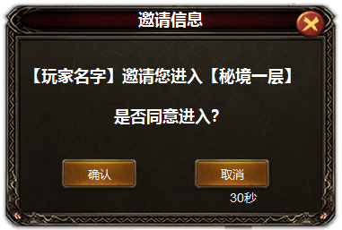
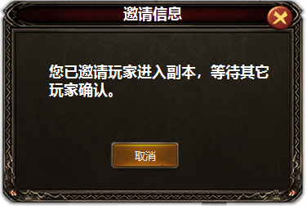
 |  | 1 | 三级弹窗

